セキュリティ引継ぎ
セキュリティ設計引継ぎ

 | ■現時点で実装済みのセキュリティ向けAWSサービスについて
 |  | ※各サービス有効化のみ実施しており、各設定値についてはデフォルトの状態

 |  | サービス名 | 用途
 |  | Inspector | EC2，コンテナの脆弱性検知
 |  | Config | 設定変更の追跡、Configルールの検出
 |  | Security hub | セキュリティ設定の自動チェック及び各サービスの検出結果の一元管理
 |  | IAM Access Analyzer | IAMポリシーの中で外部接続可能なポリシー及び
 |  |  | 一定期間未使用のポリシーが無いかを分析
 |  | Cloudtrail | APIコール（作業履歴）の記録
 |  | VPCフローログ | VPCへのアクセスログの保管(REJECTログのみ取得)

 | ■検出結果の確認と対応方法
 |  | 各サービスの検出結果についてはSecurity Hub CSPMから確認可能
 |  | 以下確認手順

 |  | ①AWSコンソールにログインする

 |  | ②検索バーに「Security Hub CSPM」と入力し、出てきたSecurity Hub CSPMを選択してください。
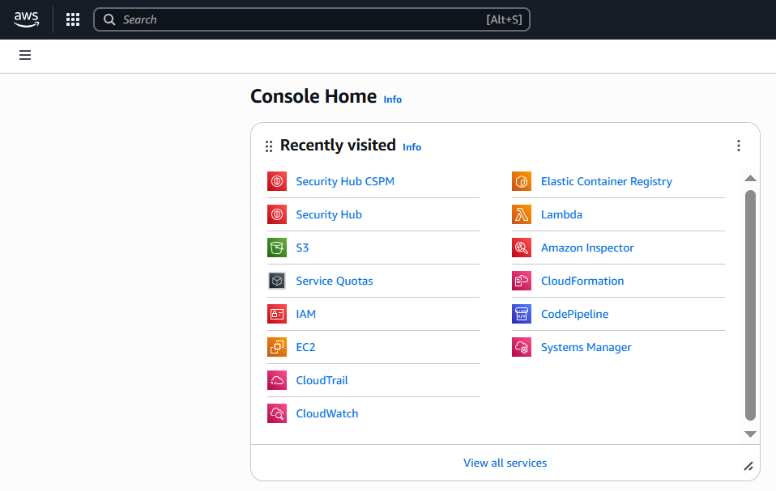

 |  | ③「Findings」を選択すると現時点での検出結果一覧を確認できます。

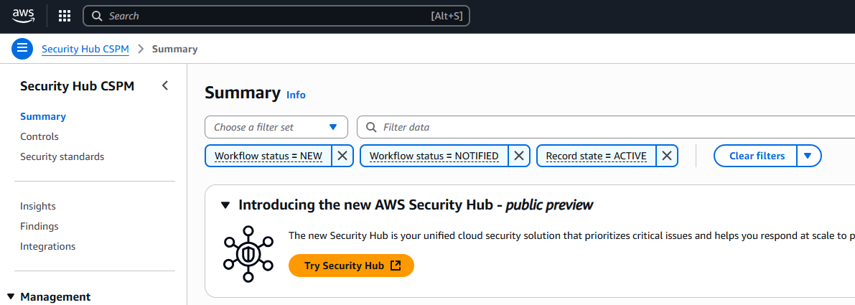



 | ■運用ルール、改善ポイントの記載

 | ・確認タイミングについて
 | 現時点で検出結果の自動通知については、未実装のため一日一回確認する時間を設けて検出結果の確認を実施する

 | ・対応する検出結果について
 | 検出結果の内、重要度がCriticalもしくはHighとなるアラートについては必ず対応を実施する

 | ・今後の改善について
 | 検出結果についてはEventBridgeを用いることで自動通知が可能のため今後は
 | こちらの実装の検討を保守チームで実施してもらいたい

